HP201
 |  |  | 설 비 이 력 카 드 |  |  |  |  |  | Dynamic

 |  |  |  |  |  |  |  |  | Daerim

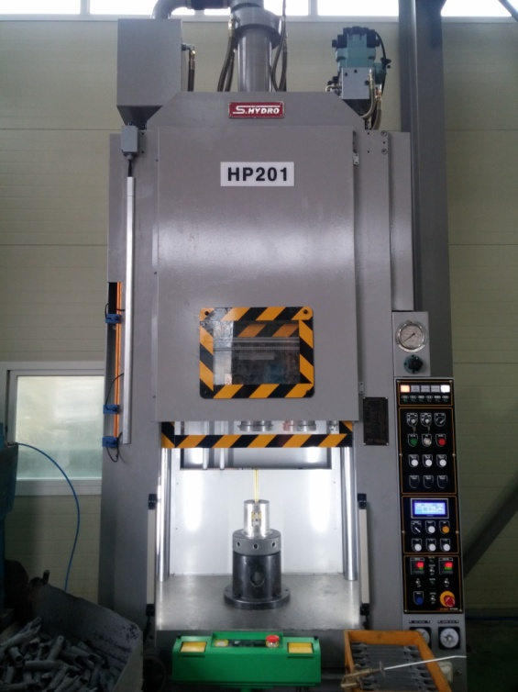 |  |  |  |  |  | 설 비 명 |  | HP20-01
 |  |  |  |  |  | 모 델 |  | SP4C-20
 |  |  |  |  |  | 제 작 회 사 |  | 신평유기(S.HYDRO)
 |  |  |  |  |  | 제 작 년 월 |  | 2008.09
 |  |  |  |  |  | 형 식 |  | 유압식
 |  |  |  |  |  | 램스트로크거리(mm) |  | 550
 |  |  |  |  |  | 다 이 하 이 트(mm) |  | 650
 |  |  |  |  |  | 슬 라 이 드 조절(mm) |  | -
 |  |  |  |  |  | 녹아웃 스트로크(mm) |  | 250
 |  |  |  |  |  | 전 력(kw) |  | 22
 |  |  |  |  |  | 설 치 일 자 |  | 2008.09
 |  |  |  |  |  | A / S 연 락 처 |  | 신평유기/02-2676-4742
참고 부품 LIST 및 규격
순번 | 필 요 개 소 |  |  |  | 부 품 명 |  | 규격 |  |  | 비고

 |  | - |  | (주)대림엠티아이 |  |  |  |  |  |  | DRB-401-04B(Rev.2)
 |  | 설비 이력 및 점검사항 (정기,특별,기타점검)
년 월 일 |  | 수 리 내 역
15.01.29 |  | 메인 실린더 누유부 용접 수리
15.03.10 |  | 유압호스 누유로 교환
15.03.16 |  | 철거(오버홀 출고)
15.03.31 |  | 오바홀 완료, 입고 설치
15.10.14 |  | BKO 실린더 A/S의뢰(신평유기)
16.02.17 |  | BKO 릴레이 교환
16.02.19 |  | 유압펌프 점검 보완, 오일탱크 청소 및 신품 오일 교체
16.02.23 |  | 유압 펌프 교환(신평유기)
16.02.24 |  | 유압 오일 신품 교체
16.03.07 |  | 메인 라인 누유부 수리
16.6.29 |  | 메인 실린더 R 헤드부 누유점검 수리(오링교환, 닛플 절단 잔재 제거)
16.08.12 |  | 양수버튼 스위치 기판 불량으로 교환
16.12.26 |  | 양수버튼 스위치 기판 불량으로 교환
17.02.27 |  | 양수버튼 스위치 기판 불량으로 교환
2017-06-01 |  | 양수버튼 스위치 기판 불량으로 교환
2017-11-09 |  | 피어싱기 누유로 수리
2018-01-19 |  | 난방용 차단기 콘센트 설치
2018-04-03 |  | 냉각 타워 냉각팬 베어링 마모로 베어링 교환 수리(6204,6205)
 |  | SKO실린더 1개 수리 - 로드 볼트 박힘
2018-05-29 |  | 콘센트용 누전 차단기 불량으로 교환 수리
2018-08-03 |  | BKO 실린더 유압호스 터짐으로 교환 수리
2018-10-12 |  | 로버트 팬스 설치
2018-11-08 |  | 금형 위치 이동 LM 베어링 교환
2018-11-09 |  | 금형 위치 이동 LM 베어링 마모로 교환
2018-11-12 |  | 금형 위치 확인 불량으로 교정
2019-03-25 |  | 양수버튼 기판 불량으로 교환 수리
20190829 |  | 설비 예방 점검
20191101 |  | 피어싱기 유압라인 누유로 수리
20191106 |  | 피어싱기 점검 수리
20191107 |  | 피어싱기 작동 불량으로 점검 수리 - 유압유 냉각팬 불량으로 교환
20200220 |  | 배선 및 앙카 작업
 |  | - |  | (주)대림엠티아이 |  |  |  |  |  |  | DRB-401-04B(Rev.2)
 |  | 설비 이력 및 점검사항 (정기,특별,기타점검)
년 월 일 |  | 수 리 내 역
20200416 |  | 운전 안됨으로 점검 수리(프레스,피어싱기,폼 드릴)
20200527 |  | 피어싱 머신 유압 라인 누유로 재 배관 수리
20200731 |  | 앙카 및 에어라인 설치
20200806 |  | hp201 펜스 설치

 |  | - |  | (주)대림엠티아이 |  |  |  |  |  |  | DRB-401-04B(Rev.2)
 |  | 설비 이력 및 점검사항 (정기,특별,기타점검)
년 월 일 |  | 수 리 내 역

 |  | - |  | (주)대림엠티아이 |  |  |  |  |  |  | DRB-401-04B(Rev.2)
 |  | 설비 이력 및 점검사항 (정기,특별,기타점검)
년 월 일 |  | 수 리 내 역

 |  | - |  | (주)대림엠티아이 |  |  |  |  |  |  | DRB-401-04B(Rev.2)

HP202
 |  |  | 설 비 이 력 카 드 |  |  |  |  |  | Dynamic

 |  |  |  |  |  |  |  |  | Daerim

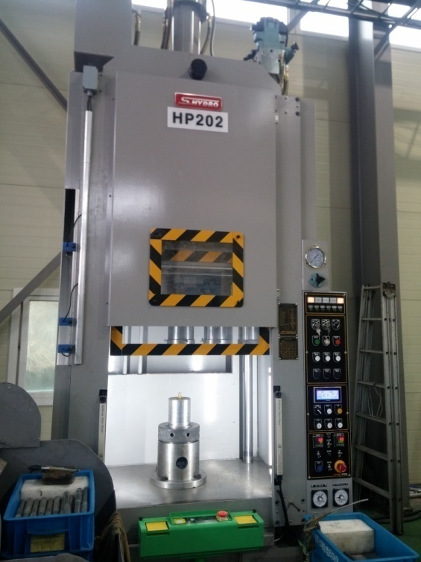 |  |  |  |  |  | 설 비 명 |  | HP20-02
 |  |  |  |  |  | 모 델 |  | SP4C-20-2
 |  |  |  |  |  | 제 작 회 사 |  | 신평유기(S.HYDRO)
 |  |  |  |  |  | 제 작 년 월 |  | 2012.12
 |  |  |  |  |  | 형 식 |  | 유압식
 |  |  |  |  |  | 램스트로크거리(mm) |  | 550
 |  |  |  |  |  | 다 이 하 이 트(mm) |  | 650
 |  |  |  |  |  | 슬 라 이 드 조절(mm) |  | -
 |  |  |  |  |  | 녹아웃 스트로크(mm) |  | 250
 |  |  |  |  |  | 전 력(kw) |  | 22
 |  |  |  |  |  | 설 치 일 자 |  | 2012.12.12
 |  |  |  |  |  | A / S 연 락 처 |  | 신평유기/02-2676-4742
참고 부품 LIST 및 규격
순번 | 필 요 개 소 |  |  |  | 부 품 명 |  | 규격 |  |  | 비고

 |  | - |  | (주)대림엠티아이 |  |  |  |  |  |  | DRB-401-04B(Rev.2)
 |  | 설비 이력 및 점검사항 (정기,특별,기타점검)
년 월 일 |  | 수 리 내 역
12.12.12 |  | 설치 및 시운전
15.02.24 |  | 유압호스 터짐으로 교환
15.03.31 |  | 3공장 이전 설치
15.05.18 |  | 유압 펌프 유압 불량으로 점검 수리(유압 호스 불량으로 교환)
16.06.30 |  | 펌프 샤프트 절단으로 교환 및 베어링 6305 1개 교환
16.07.19 |  | 상부 블록 누유로 용접 수리
17.02.27 |  | 양수버튼 리미트 스위치 불량으로 교환
2017-04-26 |  | 3공장에서 1공장으로 장소이동
2017-11-23 |  | 양수버튼 스위치 기판 불량으로 기판 교환 수리
2017-12-15 |  | 히터 단선으로 수리
2018-04-23 |  | 피어싱 머신 누유로 수리
20190829 |  | 설비 예방 점검
20191101 |  | 바스켓, 공정박스 수리
20191121 |  | 유압유 쿨러 누유로 수리
20191203 |  | 금형 위치 이동 불량으로 분해 이물질 제거 및 위상 교정
20191213 |  | 광안전 장치 작동 불량으로 투 수광기 교환
20200313 |  | 바스켓 수리
20200615 |  | 위치 센서 브라케트 떨어짐으로 수리
20200928 |  | 에어 누출부 에어 호스 교환
20201201 |  | 작동 불량 점검 수리 - BKO 실린더 센서 위상 교정

 |  | - |  | (주)대림엠티아이 |  |  |  |  |  |  | DRB-401-04B(Rev.2)
 |  | 설비 이력 및 점검사항 (정기,특별,기타점검)
년 월 일 |  | 수 리 내 역

 |  | - |  | (주)대림엠티아이 |  |  |  |  |  |  | DRB-401-04B(Rev.2)
 |  | 설비 이력 및 점검사항 (정기,특별,기타점검)
년 월 일 |  | 수 리 내 역

 |  | - |  | (주)대림엠티아이 |  |  |  |  |  |  | DRB-401-04B(Rev.2)
 |  | 설비 이력 및 점검사항 (정기,특별,기타점검)
년 월 일 |  | 수 리 내 역

 |  | - |  | (주)대림엠티아이 |  |  |  |  |  |  | DRB-401-04B(Rev.2)

HP203
 |  |  | 설 비 이 력 카 드 |  |  |  |  |  | Dynamic

 |  |  |  |  |  |  |  |  | Daerim

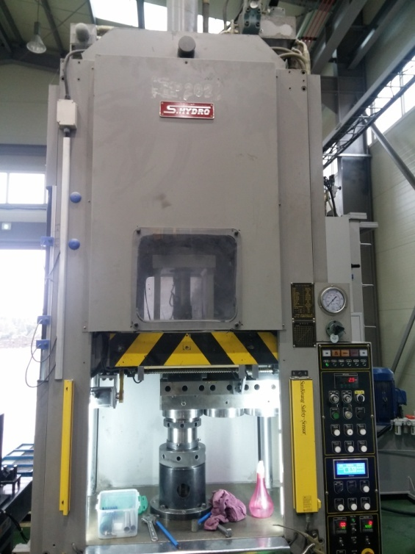 |  |  |  |  |  | 설 비 명 |  | HP20-03
 |  |  |  |  |  | 모 델 |  | SP4C-20-2
 |  |  |  |  |  | 제 작 회 사 |  | 신평유기(S.HYDRO)
 |  |  |  |  |  | 제 작 년 월 |  | 2013.04
 |  |  |  |  |  | 형 식 |  | 유압식
 |  |  |  |  |  | 램스트로크거리(mm) |  | 550
 |  |  |  |  |  | 다 이 하 이 트(mm) |  | 650
 |  |  |  |  |  | 슬 라 이 드 조절(mm) |  | -
 |  |  |  |  |  | 녹아웃 스트로크(mm) |  | 250
 |  |  |  |  |  | 전 력(kw) |  | 22
 |  |  |  |  |  | 설 치 일 자 |  | 2013.05.20
 |  |  |  |  |  | A / S 연 락 처 |  | 신평유기/02-2676-4742
참고 부품 LIST 및 규격
순번 | 필 요 개 소 |  |  |  | 부 품 명 |  | 규격 |  |  | 비고

 |  | - |  | (주)대림엠티아이 |  |  |  |  |  |  | DRB-401-04B(Rev.2)
 |  | 설비 이력 및 점검사항 (정기,특별,기타점검)
년 월 일 |  | 수 리 내 역
13.05.20 |  | 입고 및 설치
15.02.25 |  | 메인 유압호스 터짐으로 교환
15.03.03 |  | 유압 펌프, 유압유 신품으로 교환, 탱크 청소
15.03.16 |  | 철거(오버홀 출고)
15.03.31 |  | 오바홀 완료, 입고 설치
15.08.12 |  | 유압유 냉각 라인 누유로 수리
15.08.21 |  | 광 안전장치 교환(투, 수광 분리 타입)
15.10.21 |  | 냉각수 라인 막힘으로 청소
15.10.30 |  | 누유부 점검 조치
15.11.24 |  | 메인 유압호스 교체
15.12.14 |  | 양수버튼 스위치 교체
16.01.29 |  | BKO 유압호스 교체
16.02.03 |  | 유압라인 수리
16.03.29 |  | 쿨러 막힘으로 분해 청소
16.05.20 |  | 상부 블록 누유로 수리
16.05.23 |  | 유압 호스 터짐으로 교환
16.06.03 |  | 양수버튼 기판 교환 수리
16.06.27 |  | 양수버튼 스위치 기판 교환
16.07.18 |  | 양수버튼 스위치 기판 교환
16.08.04 |  | 양수버튼 스위치 기판 교환
16.12.06 |  | 메인 실린더 유압호스 터짐으로 교환
2017-04-26 |  | 3공장에서 1공장으로 장소이동
2017-07-06 |  | 서보 모터 교체수리
2018-01-17 |  | PLC 밧데리 불량 교환, 프로그램 재 입력
2018-02-06 |  | 쎈서 케이블 단선으로 예비선 수리(SKO 상한선)
2018-03-06 |  | 위치 확인솔 전선 단선으로 전선 교환 수리
2018-03-16 |  | 서보 알람 발생 점검 수리 - 엔코더 케이블 교환 수리
2018-03-26 |  | 작동 불량 점검 수리 - 쎈서 케이블 단선으로 수리
2018-04-02 |  | 작동 불량으로 점검 수리 - 케이블 단선으로 수리
2018-04-30 |  | 탱크 내부 호스 풀림 수리, 카바 투명으로 개선, 텡크 청소, 필터 청소, 오일 교환
2018-05-04 |  | 피어싱 머신 에어 유니트 교환
 |  | - |  | (주)대림엠티아이 |  |  |  |  |  |  | DRB-401-04B(Rev.2)
 |  | 설비 이력 및 점검사항 (정기,특별,기타점검)
년 월 일 |  | 수 리 내 역
2018-06-14 |  | 오일 탱크 내부 누유부 점검 수리
2018-07-10 |  | 슬라이드 오일 고임으로 청소
2018-07-13 |  | 전면 카바 경첩 설치
2018-10-29 |  | 금형 위치 결정 불량으로 점검 수리 - 센서선 단락으로 수리
2019-01-21 |  | 메인 유압호스 누유로 교환 수리
2019-01-29 |  | SKO 작동 불량으로 점검 수리 - 하한 센서선 단선 수리
2019-02-18 |  | 콘트롤 판넬 릴레이 접점 보완
2019-04-19 |  | 작동 불량으로 점검 수리 - 센서 케이블, 솔밸브 케이블 교환
2019-06-17 |  | 유압 작동불량 - 펌프 카프링 신품 교환
20190829 |  | 설비 예방 점검
20200316 |  | 슬라이드 내려옴 점검 수리 - 릴리프 밸브 작동 불량으로 교환
20200706 |  | BKO 작동 미흡 - BKO 작동 솔밸브 분해 청소 조립
20200922 |  | 양수버튼 스위치 작동 불량으로 점검 수리 - 리미트 스위치 불량 교환
20201105 |  | 슬라이드 흘러내림 - 메인실린더 피스톤 패킹 마모로 교환 (140*120*12 - 2개)

 |  | - |  | (주)대림엠티아이 |  |  |  |  |  |  | DRB-401-04B(Rev.2)
 |  | 설비 이력 및 점검사항 (정기,특별,기타점검)
년 월 일 |  | 수 리 내 역

 |  | - |  | (주)대림엠티아이 |  |  |  |  |  |  | DRB-401-04B(Rev.2)
 |  | 설비 이력 및 점검사항 (정기,특별,기타점검)
년 월 일 |  | 수 리 내 역

 |  | - |  | (주)대림엠티아이 |  |  |  |  |  |  | DRB-401-04B(Rev.2)

HP204
 |  |  | 설 비 이 력 카 드 |  |  |  |  |  | Dynamic

 |  |  |  |  |  |  |  |  | Daerim

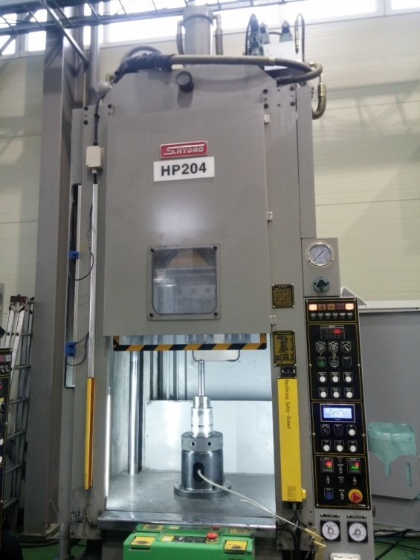 |  |  |  |  |  | 설 비 명 |  | HP20-04
 |  |  |  |  |  | 모 델 |  | SP4C-20-2
 |  |  |  |  |  | 제 작 회 사 |  | 신평유기(S.HYDRO)
 |  |  |  |  |  | 제 작 년 월 |  | 2013.09
 |  |  |  |  |  | 형 식 |  | 유압식
 |  |  |  |  |  | 램스트로크거리(mm) |  | 550
 |  |  |  |  |  | 다 이 하 이 트(mm) |  | 650
 |  |  |  |  |  | 슬 라 이 드 조절(mm) |  | -
 |  |  |  |  |  | 녹아웃 스트로크(mm) |  | 250
 |  |  |  |  |  | 전 력(kw) |  | 22
 |  |  |  |  |  | 설 치 일 자 |  | 2013.09.27
 |  |  |  |  |  | A / S 연 락 처 |  | 신평유기/02-2676-4742
참고 부품 LIST 및 규격
순번 | 필 요 개 소 |  |  |  | 부 품 명 |  | 규격 |  |  | 비고

 |  | - |  | (주)대림엠티아이 |  |  |  |  |  |  | DRB-401-04B(Rev.2)
 |  | 설비 이력 및 점검사항 (정기,특별,기타점검)
년 월 일 |  | 수 리 내 역
13.09.27 |  | 입고 및 설치
15.03.31 |  | 3공장 이전 설치
15.04.07 |  | BKO 유압호스 터짐으로 교체
15.04.20 |  | SKO 솔밸브 블록 누유로 수리
15.04.27 |  | 메인 유압호스 터짐으로 교체
15.06.09 |  | BKO 유압호스 터짐으로 교체
15.09.07 |  | 상부 블록 누유부 수리
15.11.12 |  | 펌프 축 절단으로 축 교환 수리,유압유 교환
15.12.10 |  | SKO 실린더 PLC 프로그램 수정(사용 안 할 때는 이탈 센서 미 감지)
16.02.04 |  | 슬라이드 이송 스크류 고정부, 브라켓 수리
16.03.07 |  | 하강 솔벨브 릴레이 교체
16.04.01 |  | 양수버튼 스위치 작동 불량 수리 (기판교환)
16.04.13 |  | BKO 유압호스 터짐으로 교체
16.05.11 |  | BKO 유압호스 터짐으로 교체
16.06.27 |  | BKO 유압호스 터짐으로 교체
16.07.12 |  | BKO 유압호스 터짐으로 교체
16.11.28 |  | BKO 유압호스 터짐으로 교체
17.01.02 |  | 유압유 냉각 쿨러 작동 불량으로 냉각라인 분해 청소
17.01.15 |  | BKO 유압호스 터짐으로 교체
17.01.09 |  | 작동 불량으로 점검 (전선 단선으로 수리)
17.01.23 |  | 작동 불량 점검 수리(전원선 단선 수리)
17.02.09 |  | 센서 케이블 불량으로 교환
17.03.02 |  | BKO 유압 호스 누유로 교환
2017-04-26 |  | 3공장에서 1공장으로 장소이동
2017-09-19 |  | BKO호수 누유로 교체 수리
2017-10-16 |  | HP 204호기 메인라인 누유로 수리
2017-12-28 |  | BKO 유압 호스 터짐으로 피어싱기 콘센트 교환
2018-04-02 |  | 작동 불량으로 점검 수리 - 실린더 예비품 교환 수리
2018-04-30 |  | BKO 호스 터짐으로 호스 교환 수리
2018-06-14 |  | 상부 블록부 누유로 점검 수리
2018-09-27 |  | 메인 실린더 로드 풀림 및 SKO 실린더 로드 걸림으로 수리
 |  | - |  | (주)대림엠티아이 |  |  |  |  |  |  | DRB-401-04B(Rev.2)
 |  | 설비 이력 및 점검사항 (정기,특별,기타점검)
년 월 일 |  | 수 리 내 역
2018-10-25 |  | 작동 불량으로 점검 조치 - NO1 금형 이물질 끼임으로 조치
2018-11-02 |  | 금형 이송 스크류 LM베어링 파손으로 분해 수리
2018-11-29 |  | 전면 전선 카바 설치
2019-01-14 |  | 스위치 작동 불량 점검 수리 - PLC 밧데리 불량으로 밧데리 교환
 |  | PLC 프로그램 재 입력
2019-02-18 |  | 콘트롤 판넬 릴레이 접점 보완
2019-03-15 |  | SKO 프로그램 보완 수정
2019-08-06 |  | SKO 로드 끝 볼트 절단으로 수리
20190924 |  | 릴레이 교체, 서보모터 점검
20190930 |  | 설비 예방 점검
20200214 |  | 메인 유압 호스 누유로 호스 교환
20200302 |  | bko유압 호스 누유로 호스 교환
20200324 |  | 금형 위치 이동 스크류 고정 볼트 절단 및 브라켓트 절단으로 수리
20201229 |  | 유압 호스 누유로 호스 교환

 |  | - |  | (주)대림엠티아이 |  |  |  |  |  |  | DRB-401-04B(Rev.2)
 |  | 설비 이력 및 점검사항 (정기,특별,기타점검)
년 월 일 |  | 수 리 내 역

 |  | - |  | (주)대림엠티아이 |  |  |  |  |  |  | DRB-401-04B(Rev.2)
 |  | 설비 이력 및 점검사항 (정기,특별,기타점검)
년 월 일 |  | 수 리 내 역

 |  | - |  | (주)대림엠티아이 |  |  |  |  |  |  | DRB-401-04B(Rev.2)

HP205
 |  |  | 설 비 이 력 카 드 |  |  |  |  |  | Dynamic

 |  |  |  |  |  |  |  |  | Daerim

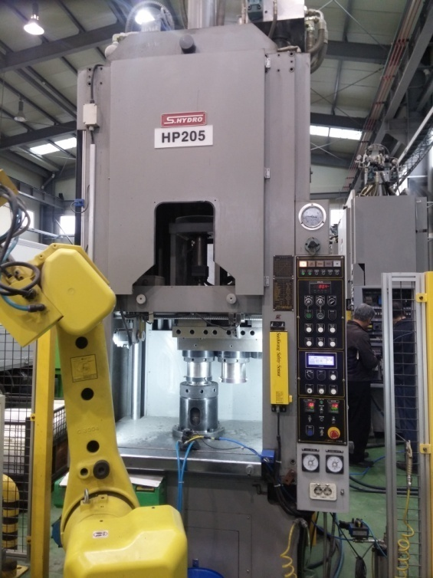 |  |  |  |  |  | 설 비 명 |  | HP20-05
 |  |  |  |  |  | 모 델 |  | SP4C-20-2
 |  |  |  |  |  | 제 작 회 사 |  | 신평유기(S.HYDRO)
 |  |  |  |  |  | 제 작 년 월 |  | 2013.11
 |  |  |  |  |  | 형 식 |  | 유압식
 |  |  |  |  |  | 램스트로크거리(mm) |  | 550
 |  |  |  |  |  | 다 이 하 이 트(mm) |  | 650
 |  |  |  |  |  | 슬 라 이 드 조절(mm) |  | -
 |  |  |  |  |  | 녹아웃 스트로크(mm) |  | 250
 |  |  |  |  |  | 전 력(kw) |  | 22
 |  |  |  |  |  | 설 치 일 자 |  | 2013.11.20
 |  |  |  |  |  | A / S 연 락 처 |  | 신평유기/02-2676-4742
참고 부품 LIST 및 규격
순번 | 필 요 개 소 |  |  |  | 부 품 명 |  | 규격 |  |  | 비고

 |  | - |  | (주)대림엠티아이 |  |  |  |  |  |  | DRB-401-04B(Rev.2)
 |  | 설비 이력 및 점검사항 (정기,특별,기타점검)
년 월 일 |  | 수 리 내 역
13.11.20 |  | 입고 및 설치
15.01.09 |  | 유압유 쿨러 분해 청소(스케일)
15.01.19 |  | 메인 상승 이상으로 릴레이 교체
15.03.31 |  | 3공장 이전 설치
15.04.20 |  | 광안전장치 교체(반사식-> 투수광식)
15.08.21 |  | 냉각 쿨러 라인 막힘으로 수리
16.02.05 |  | BKO 유압호스 교체
16.07.07 |  | 메인 실린더 유압 호스 터짐으로 교환
16.09.20 |  | 유압유 쿨러 냉각라인 막힘으로 수리
16.09.28 |  | 유압호스 누유로 교환
16.10.12 |  | 메인실린더 유압호스 오일 누출부 수리
16.11.16 |  | BKO 실린더 수리(피스톤 패킹 교환 (100*85*9)
2017-01-11 |  | 유압유 쿨러 냉각수 라인 막힘으로 분해 청소
2017-04-25 |  | 3공장에서 1공장으로 장소이동
2017-05-17 |  | 유압 호스 터짐으로 호스 교환
2017-06-19 |  | 금형 위치 확인 센서 불량으로 교환
2017-10-09 |  | 메인 유압 호스 터짐으로 교환
2018-06-26 |  | 오일 분사기 받침대 제작
2018-08-20 |  | 동심 교정기 작동 불량으로 수리 - 센서 교환
2018-10-29 |  | 소재 공급 장치 실린더 작동 불량으로 수리 - 분해 소제
2018-10-31 |  | 서보 작동 불량으로 점검 수리 - 통신 케이블 교환
2018-11-27 |  | SKO 작동 불량으로 점검 수리 - 릴레이 교환
2019-02-08 |  | 점검
2019-04-03 |  | 상부 금형 제품 박힘으로 조치
2019-05-13 |  | 작동 불량으로 점검 수리 - 서보 모터 엔코더 케이블 교환
20190930 |  | 설비 예방 점검
20200414 |  | 프로그램 수정
20200622 |  | plc 파워 불량으로 신품 교환 및 plc 프로그램 재 입력

 |  | - |  | (주)대림엠티아이 |  |  |  |  |  |  | DRB-401-04B(Rev.2)
 |  | 설비 이력 및 점검사항 (정기,특별,기타점검)
년 월 일 |  | 수 리 내 역

 |  | - |  | (주)대림엠티아이 |  |  |  |  |  |  | DRB-401-04B(Rev.2)
 |  | 설비 이력 및 점검사항 (정기,특별,기타점검)
년 월 일 |  | 수 리 내 역

 |  | - |  | (주)대림엠티아이 |  |  |  |  |  |  | DRB-401-04B(Rev.2)
 |  | 설비 이력 및 점검사항 (정기,특별,기타점검)
년 월 일 |  | 수 리 내 역

 |  | - |  | (주)대림엠티아이 |  |  |  |  |  |  | DRB-401-04B(Rev.2)

HP206
 |  |  | 설 비 이 력 카 드 |  |  |  |  |  | Dynamic

 |  |  |  |  |  |  |  |  | Daerim

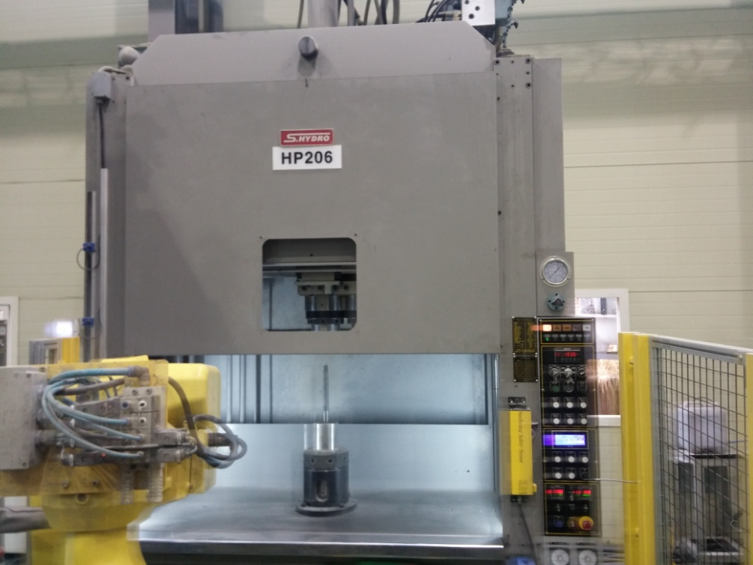 |  |  |  |  |  | 설 비 명 |  | HP20-06
 |  |  |  |  |  | 모 델 |  | SP4C-20-3
 |  |  |  |  |  | 제 작 회 사 |  | 신평유기(S.HYDRO)
 |  |  |  |  |  | 제 작 년 월 |  | 2014.01
 |  |  |  |  |  | 형 식 |  | 유압식
 |  |  |  |  |  | 램스트로크거리(mm) |  | 550
 |  |  |  |  |  | 다 이 하 이 트(mm) |  | 650
 |  |  |  |  |  | 슬 라 이 드 조절(mm) |  | -
 |  |  |  |  |  | 녹아웃 스트로크(mm) |  | 250
 |  |  |  |  |  | 전 력(kw) |  | 22
 |  |  |  |  |  | 설 치 일 자 |  | 2014.02.10
 |  |  |  |  |  | A / S 연 락 처 |  | 신평유기/02-2676-4742
참고 부품 LIST 및 규격
순번 | 필 요 개 소 |  |  |  | 부 품 명 |  | 규격 |  |  | 비고

 |  | - |  | (주)대림엠티아이 |  |  |  |  |  |  | DRB-401-04B(Rev.2)
 |  | 설비 이력 및 점검사항 (정기,특별,기타점검)
년 월 일 |  | 수 리 내 역
14.02.10 |  | 입고 및 설치
15.01.20 |  | 유압호스 터짐으로 교환(25A)
15.01.22 |  | 광안전장치 투수광기 교환(10광축->6광축)
15.02.07 |  | 양수버튼 스위치 작동 불량으로 기판 교환
15.03.23 |  | SKO 솔벨브 블록 오링 교환
15.04.20 |  | 광안전장치 교체(반사식-> 투수광식)
15.05.25 |  | 유압탱크 내부 호스 터짐으로 교환
15.08.12 |  | 유압라인 균열로 누유 - 용접수리
15.08.21 |  | 냉각 쿨러 라인 막힘으로 수리
16.11.10 |  | 메인 실린더 고압닛플 절단으로 수리 ,로드 고정부 볼트 절단으로 수리
17.03.13 |  | 유압 드레인 라인 누유로 용접 수리
2017-04-25 |  | 3공장에서 1공장으로 장소이동
2017-07-24 |  | 유압유 탱크 내부 유압 호스 터짐으로 교환
2017-10-20 |  | 메인 실린더 누유로 수리 - 로드 페킹 교환, 더스트 교환
2018-01-30 |  | 작동불량으로 메인실린더 상승 릴레이 교체 수리
2018-02-12 |  | 상승 안됨으로 점검 수리 - 릴레이 교환
2018-04-05 |  | 유압유 쿨러 누수로 수리
2018-06-25 |  | 메인 유압 호스 터짐으로 교환 수리
2018-07-11 |  | 유압유 쿨러 누수로 수리 - 카바 용접 및 오링 교환
2018-08-06 |  | 메인 유압 호스 터짐으로 교환 수리
2018-08-30 |  | 전면 카바 경첩 설치 및 오일 청소
2018-10-15 |  | 유압드레인 라인 누유로 용접 수리
2018-10-29 |  | 소재 공급 장치 실린더 작동 불량으로 수리 - 분해 소제
2018-12-26 |  | 유압 드레인 라인 용접부 누유로 용접 수리
2019-02-08 |  | 점검
2019-02-11 |  | 메인 실린더 오일 묻어남으로 청소
20190930 |  | 기계 내부 전등 스위치 불량으로 교환 수리
20190930 |  | 설비 예방 점검
20200414 |  | plc 밧데리 불량으로 밧데리 교환 및 프로그램 재 입력

 |  | - |  | (주)대림엠티아이 |  |  |  |  |  |  | DRB-401-04B(Rev.2)
 |  | 설비 이력 및 점검사항 (정기,특별,기타점검)
년 월 일 |  | 수 리 내 역

 |  | - |  | (주)대림엠티아이 |  |  |  |  |  |  | DRB-401-04B(Rev.2)
 |  | 설비 이력 및 점검사항 (정기,특별,기타점검)
년 월 일 |  | 수 리 내 역

 |  | - |  | (주)대림엠티아이 |  |  |  |  |  |  | DRB-401-04B(Rev.2)
 |  | 설비 이력 및 점검사항 (정기,특별,기타점검)
년 월 일 |  | 수 리 내 역

 |  | - |  | (주)대림엠티아이 |  |  |  |  |  |  | DRB-401-04B(Rev.2)

HP207
 |  |  | 설 비 이 력 카 드 |  |  |  |  |  | Dynamic

 |  |  |  |  |  |  |  |  | Daerim

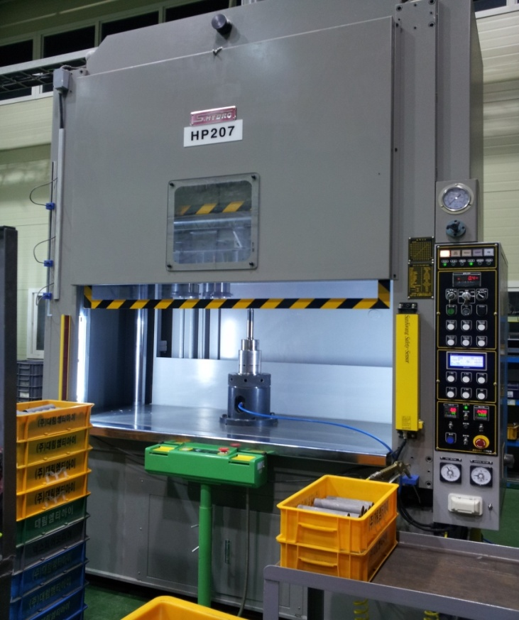 |  |  |  |  |  | 설 비 명 |  | HP20-07
 |  |  |  |  |  | 모 델 |  | SP4C-20-3
 |  |  |  |  |  | 제 작 회 사 |  | 신평유기(S.HYDRO)
 |  |  |  |  |  | 제 작 년 월 |  | 2014.02
 |  |  |  |  |  | 형 식 |  | 유압식
 |  |  |  |  |  | 램스트로크거리(mm) |  | 550
 |  |  |  |  |  | 다 이 하 이 트(mm) |  | 650
 |  |  |  |  |  | 슬 라 이 드 조절(mm) |  | -
 |  |  |  |  |  | 녹아웃 스트로크(mm) |  | 250
 |  |  |  |  |  | 전 력(kw) |  | 22
 |  |  |  |  |  | 설 치 일 자 |  | 2014.03.14
 |  |  |  |  |  | A / S 연 락 처 |  | 신평유기/02-2676-4742
참고 부품 LIST 및 규격
순번 | 필 요 개 소 |  |  |  | 부 품 명 |  | 규격 |  |  | 비고

 |  | - |  | (주)대림엠티아이 |  |  |  |  |  |  | DRB-401-04B(Rev.2)
 |  | 설비 이력 및 점검사항 (정기,특별,기타점검)
년 월 일 |  | 수 리 내 역
14.03.14 |  | 입고 및 설치
15.01.09 |  | 유압탱크 내부 호스 터짐으로 교환
15.01.14 |  | 유압유 쿨러 분해 청소(스케일)
15.02.12 |  | 메인 유압호스 터짐으로 교환 수리
15.05.11 |  | 유압탱크 내부 호스 터짐으로 교환
15.05.15 |  | 메인 상승 솔벨브 코일 소손으로 교환
15.05.20 |  | 메인 상승 솔벨브 코일 소손으로 교환
15.07.10 |  | 하강 작동 불량으로 릴레이 교체
15.08.18 |  | 양수버튼 스위치 기판 교체
15.08.27 |  | 상부 블록 누유부 수리
15.12.10 |  | 양수버튼 스위치 기판 교체
15.05.23 |  | PLC 파워 소손으로 교환
16.06.21 |  | 작동 불량으로 수리 - 릴레이 교환
16.11.11 |  | 메인 유압호스 터짐으로 교환
16.11.16 |  | BKO 실린더 수리 - 패킹 교환(100 *85 * 9)
16.11.22 |  | 양수버튼 기판 교체 수리
2017-04-26 |  | 3공장에서 1공장으로 장소이동
2017-06-09 |  | 광안전 장치 작동 불량으로 수리 - 투명판 교환
2017-06-13 |  | 메인 유압 호스 터짐으로 교환
2017-10-18 |  | 메인 유압호스 터짐으로 교환
2017-10-31 |  | 메인 유압 호스 누유로 호스 교환 수리
2017-11-03 |  | 메인 유압호스 누유로 교환
2017-11-24 |  | 유압 호스 누유로 호스 교환
2018-03-20 |  | 유압유 탱크 내부 호스 터짐 수리
2018-03-21 |  | 유압유 탱크 내부 유압 호스 터짐으로 교환 수리
2018-07-16 |  | 전면 카바 경첩 설치
2018-08-06 |  | 메인 유압 호스 누유로 교환 수리
2018-11-29 |  | 전면 전선 카바 설치
2019-04-01 |  | 광안전 장치 교체
2019-04-02 |  | 광안전 장치 점검 - 반사판 교환 및 콘넥터 교정
2019-05-21 |  | 광안전 장치 투광기 불량으로 교환
 |  | - |  | (주)대림엠티아이 |  |  |  |  |  |  | DRB-401-04B(Rev.2)
 |  | 설비 이력 및 점검사항 (정기,특별,기타점검)
년 월 일 |  | 수 리 내 역
20191126 |  | 양수 버튼 스위치 리미트 스위치 불량으로 교환
20191209 |  | 광안전 장치 작동 불량으로 점검 수리 - 반사판 교환 수리
20191213 |  | 광안전 장치 작동 불량으로 투광기 교환
20200207 |  | 금형 위치 이탈 알람으로 수리
20200306 |  | 릴레이 접점 보강 작업
20200330 |  | 광안전 장치 작동 불량으로 수리- 반사판 교환, 투광기 분해 청소
20201105 |  | 작동 불량 점검 수리 - 금형 위치 확인 솔밸브 전선 단락으로 수리
20201123 |  | 양수버튼 스위치 기판 불량으로 교환 수리
20201202 |  | 작동 불량 점검 수리 - 센서선 단선으로 재배선 수리
20201209 |  | 메인 실린더 로드부 누유로 패킹 교환 수리(SKY95, SDR95)
20201217 |  | 작동 불량 점검 수리 - 센서선 단선으로 전선 교환 수리

 |  | - |  | (주)대림엠티아이 |  |  |  |  |  |  | DRB-401-04B(Rev.2)
 |  | 설비 이력 및 점검사항 (정기,특별,기타점검)
년 월 일 |  | 수 리 내 역

 |  | - |  | (주)대림엠티아이 |  |  |  |  |  |  | DRB-401-04B(Rev.2)
 |  | 설비 이력 및 점검사항 (정기,특별,기타점검)
년 월 일 |  | 수 리 내 역

 |  | - |  | (주)대림엠티아이 |  |  |  |  |  |  | DRB-401-04B(Rev.2)

HP208
 |  |  | 설 비 이 력 카 드 |  |  |  |  |  | Dynamic

 |  |  |  |  |  |  |  |  | Daerim

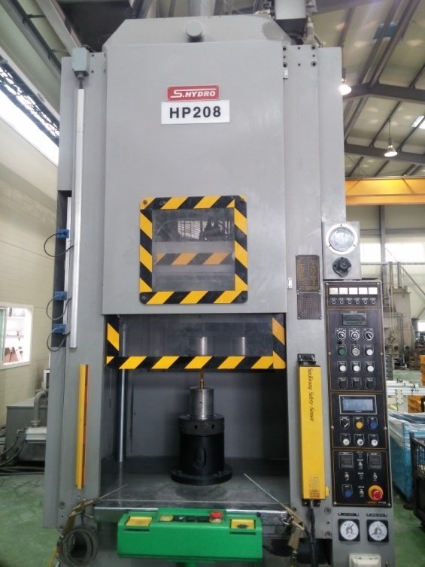 |  |  |  |  |  | 설 비 명 |  | HP20-08
 |  |  |  |  |  | 모 델 |  | SP4C-20-2
 |  |  |  |  |  | 제 작 회 사 |  | 신평유기(S.HYDRO)
 |  |  |  |  |  | 제 작 년 월 |  | 2014.09
 |  |  |  |  |  | 형 식 |  | 유압식
 |  |  |  |  |  | 램스트로크거리(mm) |  | 550
 |  |  |  |  |  | 다 이 하 이 트(mm) |  | 650
 |  |  |  |  |  | 슬 라 이 드 조절(mm) |  | -
 |  |  |  |  |  | 녹아웃 스트로크(mm) |  | 250
 |  |  |  |  |  | 전 력(kw) |  | 22
 |  |  |  |  |  | 설 치 일 자 |  | 2014.09.30
 |  |  |  |  |  | A / S 연 락 처 |  | 신평유기/02-2676-4742
참고 부품 LIST 및 규격
순번 | 필 요 개 소 |  |  |  | 부 품 명 |  | 규격 |  |  | 비고

 |  | - |  | (주)대림엠티아이 |  |  |  |  |  |  | DRB-401-04B(Rev.2)
 |  | 설비 이력 및 점검사항 (정기,특별,기타점검)
년 월 일 |  | 수 리 내 역
14.09.30 |  | 입고 및 설치
15.02.12 |  | 금형 스토퍼 센서 라인 단선으로 수리
15.03.30 |  | 광안전장치 투수광기 교환, 금형위치 확인 스토퍼 센서 선 교환
15.07.13 |  | 메인 실린더 R 헤드 고정볼트 교체, 오링 교환
15.10.14 |  | SKO 실린더 로드 끝단 부품 분해됨으로 조치
15.10.15 |  | 메인 실린더 고정 볼트 교체(풀림, 파손)
15.11.10 |  | 메인 실린더 유압 호스 교체
16.01.20 |  | 유압유 교환
16.01.26 |  | 슬라이드 이동 볼 스크류 풀리 조립
16.02.02 |  | 슬라이드 PLC 위치값 보정
16.02.04 |  | 슬라이드 PLC 위치값 보정
16.02.11 |  | 위치 이송 스크류 셋트 교체(신품)
16.03.22 |  | 서보 상한 하한 감지센서 단선으로 케이블 교체
16.05.17 |  | 양수버튼 기판 교체 수리
16.08.26 |  | 유압 작동 불량으로 점검 수리(T상 단락으로 선 교환)
16.09.05 |  | 케이블 전선 단선으로 예비선 교환
16.10.27 |  | 전선 단락으로 예비선 교체
16.10.31 |  | 센서 케이블 불량으로 교환
17.03.15 |  | 양수버튼 기판 교체 수리
2017-04-10 |  | 3공장에서 1공장 B동으로 이동 설치 및 레벨링 작업
2017-04-25 |  | 3공장에서 1공장으로 장소이동
2017-07-10 |  | 양수버튼 기판 교체 수리
2017-07-19 |  | 광안전 장치 반사판 교환,투광기 창 분해 청소 조립
2017-08-07 |  | 광안전 장치 작동 불량으로 투광기 교환
2017-08-10 |  | 유압유 보충
2017-12-20 |  | 피어싱기 유압 모터 작동 불량 점검 수리
2017-12-25 |  | 오일 탱크 누유로 점검 수리
2018-02-05 |  | 위치 이동 서보 모터 불량으로 교환 수리
2018-02-26 |  | 서보 엔코더 케이블 불량으로 교환
2018-03-22 |  | 상하 작동 불량으로 점검 수리 - 릴레이 교환
2018-05-02 |  | 프리필 밸브 빠이롯트 라인 닛플 교환 수리
 |  | - |  | (주)대림엠티아이 |  |  |  |  |  |  | DRB-401-04B(Rev.2)
 |  | 설비 이력 및 점검사항 (정기,특별,기타점검)
년 월 일 |  | 수 리 내 역
2018-10-15 |  | 로버트 팬스 보완 제작 설치
2019-02-12 |  | 콘트롤 판넬 릴레이 교환(10개)
2019-03-05 |  | 서보 냉각팬 작동 불량 분해 청소, 위치 결정 센서선 단선으로 수리
2019-03-21 |  | 피어싱기 모터 전선 절단으로 수리
2019-04-08 |  | 작동 불량 수리 - 센서선 단선으로 센서 케이블 교환
 |  | 서브 모터 작동 불량 - 동력 케이블 교환
2019-04-09 |  | 피어싱 모터 수리
2019-04-29 |  | 작동 불량 점검
20200210 |  | 해체 작업
20200218 |  | 교정기 고정 앙카작업
20200414 |  | 메인 실린더 로드부 누유로 패킹 교환
 |  | (ky - 100,kws - 100, 100*110*7*8,오링 g - 150)
20201113 |  | 작동 불량 점검 수리 - 센서 및 릴레이
20201116 |  | 작동 미흡으로 점검 - 광안전장치 투수광기, 반사판 교환
20201130 |  | 광안전 장치 불량으로 광안전 장치 세트 교환
20201218 |  | 유압유 냉각 쿨러 냉각수 라인 막힘으로 분해 청소 수리

 |  | - |  | (주)대림엠티아이 |  |  |  |  |  |  | DRB-401-04B(Rev.2)
 |  | 설비 이력 및 점검사항 (정기,특별,기타점검)
년 월 일 |  | 수 리 내 역

 |  | - |  | (주)대림엠티아이 |  |  |  |  |  |  | DRB-401-04B(Rev.2)
 |  | 설비 이력 및 점검사항 (정기,특별,기타점검)
년 월 일 |  | 수 리 내 역

 |  | - |  | (주)대림엠티아이 |  |  |  |  |  |  | DRB-401-04B(Rev.2)

HP209
 |  |  | 설 비 이 력 카 드 |  |  |  |  |  | Dynamic

 |  |  |  |  |  |  |  |  | Daerim

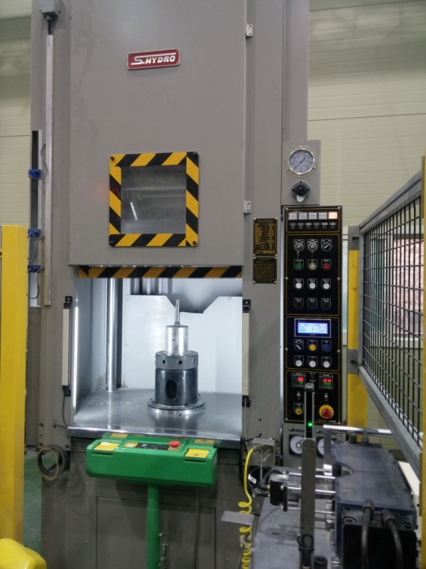 |  |  |  |  |  | 설 비 명 |  | HP20-09
 |  |  |  |  |  | 모 델 |  | SP4C-20-2
 |  |  |  |  |  | 제 작 회 사 |  | 신평유기(S.HYDRO)
 |  |  |  |  |  | 제 작 년 월 |  | 2015.01
 |  |  |  |  |  | 형 식 |  | 유압식
 |  |  |  |  |  | 램스트로크거리(mm) |  | 550
 |  |  |  |  |  | 다 이 하 이 트(mm) |  | 650
 |  |  |  |  |  | 슬 라 이 드 조절(mm) |  | -
 |  |  |  |  |  | 녹아웃 스트로크(mm) |  | 250
 |  |  |  |  |  | 전 력(kw) |  | 22
 |  |  |  |  |  | 설 치 일 자 |  | 2015.01.26
 |  |  |  |  |  | A / S 연 락 처 |  | 신평유기/02-2676-4742
참고 부품 LIST 및 규격
순번 | 필 요 개 소 |  |  |  | 부 품 명 |  | 규격 |  |  | 비고

 |  | - |  | (주)대림엠티아이 |  |  |  |  |  |  | DRB-401-04B(Rev.2)
 |  | 설비 이력 및 점검사항 (정기,특별,기타점검)
년 월 일 |  | 수 리 내 역
15.01.26 |  | 입고 및 설치
15.09.25 |  | 센서 교체
15.10.23 |  | 유압호스 터짐으로 교환
16.01.06 |  | 유압라인 점검 및 청소
16.02.04 |  | 메인 실린더 닛쁠부 수리
16.06.09 |  | 유압 작동 불량- 릴레이 교환
16.10.06 |  | 양수버튼 스위치 기판 교환,리미트 스위치 교환
16.10.07 |  | 양수버튼 교환
16.10.27 |  | SKO작동 불량으로 점검 수리 - 쎈서 위치 교정
17.03.27 |  | 3공장에서 1공장으로 장소이동(신규 item 셋업)
2018-02-23 |  | 위치 이송용 서버 모터 불량으로 교환
2018-04-05 |  | 서보모터 타이밍 벨트 조립
2018-10-02 |  | 로버트 관련 점검
2018-10-03 |  | 소재 정렬판 제작 설치
2018-10-09 |  | 점검 보완
2018-10-10 |  | 로버트 개시신호 램프 점등 프로그램 수정
2018-10-23 |  | 메인 실린더 닛플부 누유로 수리
2018-10-26 |  | 메인 실린더 닛플부 누유로 수리 - 고압티,고압,닛플 교환
2018-11-01 |  | 프로그램 보완 수정, 에어 배관(사이징기)
2018-12-20 |  | 메인 실린더 닛플 누유 닛플 교환 수리
2019-02-28 |  | 메인 실린더 닛플부 누유로 수리
2019-04-05 |  | 타이밍 벨트 교체(서보모터)
2019-08-06 |  | 메인 실린더 닛플 누유로 분해 수리(닛플 15A -> 20A로 개조)
20191113 |  | 스탭 피더 보완 작업 - 모따기 선별 장치
20191118 |  | 로보트 프로그램 보완 및 센서 보완
20191119 |  | 프로그램 보완 및 센서 브라켓트 제작, 마스터 제품 및 불량품 보관함 제작
20191206 |  | 소재 공급 장치 면취 검출 센서 교환 (18파이 ->8파이)
20191219 |  | 면취 감시 센서 교환 - 잭 타입
20200903 |  | 소재 불량 검출 장치 재 셋팅

 |  | - |  | (주)대림엠티아이 |  |  |  |  |  |  | DRB-401-04B(Rev.2)
 |  | 설비 이력 및 점검사항 (정기,특별,기타점검)
년 월 일 |  | 수 리 내 역

 |  | - |  | (주)대림엠티아이 |  |  |  |  |  |  | DRB-401-04B(Rev.2)
 |  | 설비 이력 및 점검사항 (정기,특별,기타점검)
년 월 일 |  | 수 리 내 역

 |  | - |  | (주)대림엠티아이 |  |  |  |  |  |  | DRB-401-04B(Rev.2)
 |  | 설비 이력 및 점검사항 (정기,특별,기타점검)
년 월 일 |  | 수 리 내 역

 |  | - |  | (주)대림엠티아이 |  |  |  |  |  |  | DRB-401-04B(Rev.2)

